Sheet1
GIT & GITHUB

 |  |  |  |  |  | Salah Satu Version Control System (VCS) VCS?


 | Perubahan:
 | Perubahan Isi File |  | Tersimpan
 | Penambahan File
 | Kolaborasi |  |  |  |  |  | Bisa Kolaborasi

 |  |  |  |  |  |  | Bisa Share
 |  |  |  | Sama apa beda? |  |  | Kelemahannya?
 |  |  |  | GIT BERBEDA DENGAN GITHUB |  |  | Tidak Bisa Mengetahui

Kita Perlu namanya VCS, keunggulan VCS |  |  |  |  |  | Version Control System
1. Kita bisa melacak history/perubahan terhadap dokumen kita |  |  |  |  |  | 1. Sebuah sitem yang menyimpan "rekaman/snapshoot" perubahan pada source code
2. Kita bisa melakukan kolaborasi dokumen/source code |  |  |  |  |  | 2. Memungkinkan bekerja sama (Kolaborasi) dengan lebih baik
3. Memudahkan kita dalam kolaborasi |  |  |  |  |  | 3. Mengetahui siapa yang melakukan perubahan, kapan terjadi perubahan
4. Kita akan mudah jika ingin melakukan sharing dokumen/project |  |  |  |  |  | 4. memungkinkan kita untuk menyetujui perubahan, atau kembali ke pada keadaan sebelum perubahan (checkout)
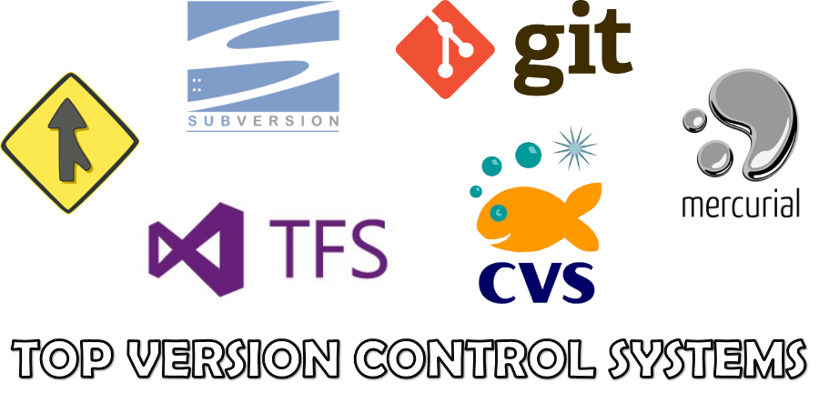

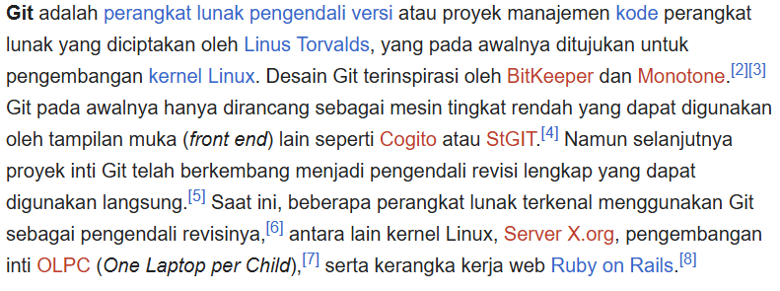

Istilah - Istilah
Repo/repository
commit
Branch
Merge
Push
Pull
itu semua bisa kita lakukan di komputer kita, Asalkan kita lakukan instalasi software GIT


GITHUB
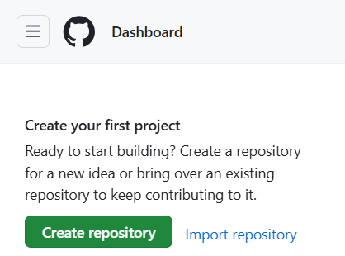

 |  |  |  |  | "Software layanan cloud, digunakan untuk menyimpan, mengelola project/repo git"

 |  |  |  |  | dia menyediakan software GIT tersendiri

 |  |  |  |  | "Sosial media bagi pemrograman"

 |  |  |  | REMOTE




 |  |  |  | REPO

Commit
 |  |  | Push
 |  |  |  |  | Pull

 | Namun tidak bisa langsung bisa kita lakukan push dan pull harus kita perlakukan dulu sesuatu:
 | Kita jadikan GITHUB (sebagai remote) menjadi sumber dari repo kita



 | Layanan selain GITHUB



 | Rangkum istilah - istilah yang harus hapal
 | repo | folder yg ada di remote (folder project)
 | comit | rekaman/snapshot dari repo
 | hash | penanda unik pada sebuah commit
 | ceckout | perpindahan ke sebuah branch/commit
 | remote | sumber yang mempunyai repo
 | branch | cabang dari commit yang kita buat
 | merge | menggabungkan branch
 | clone | mengambil repo dari remote
 | fork | mengambil repo dari remote, bedanya apa??? Nanti kita pelajari
 | push | mengirim commit ke repo
 | pull | mengambil commit dari repo

 | github ada di cloud/ web
 | git berada di pc masing masing

Sheet4
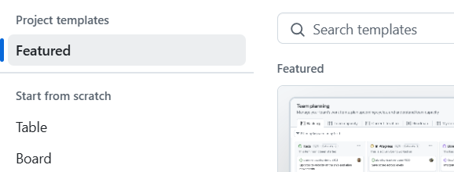

1. buat repository baru
kita pakai cara pertama buat repo dulu di Github (ketua kelompok)
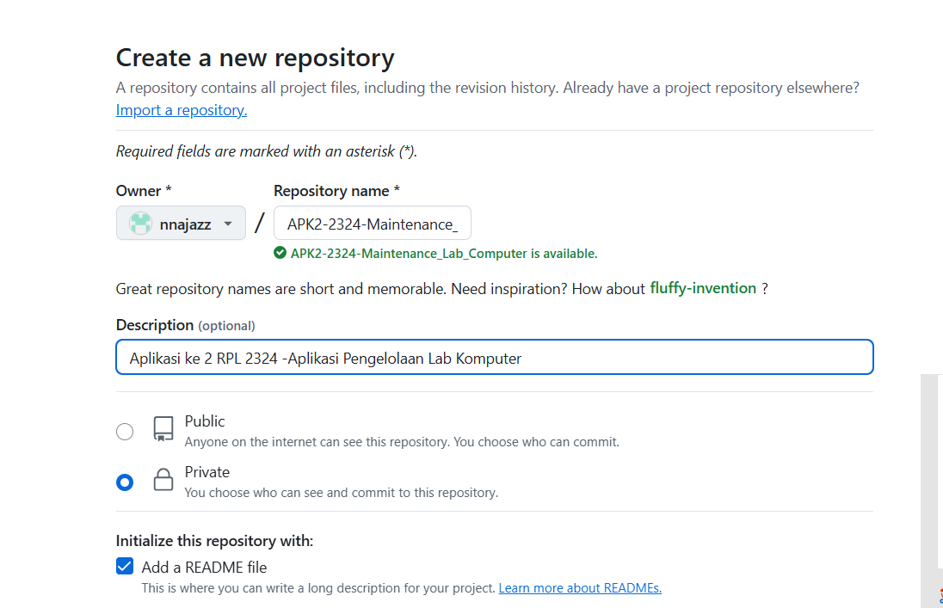
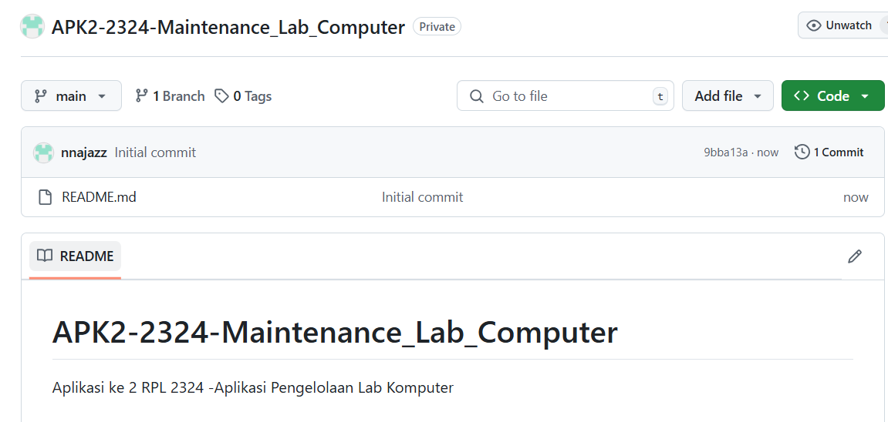

 |  |  |  | Branch | digunakan saat akan membuat fitur baru yang bukan perencanaan

 |  |  |  |  |  | hasna | rizal
kita buat SOP dalam pembuatan aplikasi agar teman kita bisa satu pemikiran |  |  |  |  |  | index.php/html | index.php/html
1. buat semua file di branch main (master) |  |  |  |  |  | asset | asset
2.boleh mengunakan branch, apabila: |  |  |  |  |  | inc | inc
-fitur yang dibuat salah, mau di edit |  |  |  |  |  | pages | pages
-kita mau buat fitur baru yang tidak yakin kita pakai |  |  |  |  |  | admin | admin
 |  |  |  |  |  | index.php | index.php
2. ketua kelompok dan anggota membuat repo lokal dulu |  |  |  |  |  | pelaporan | pelaporan
buat folder di komputer masing masing |  |  |  |  |  | supervisior | petugas
kalau php native harus di httpdoc:xaamp |  |  |  |  |  | index.php | index.php

APK2-2324
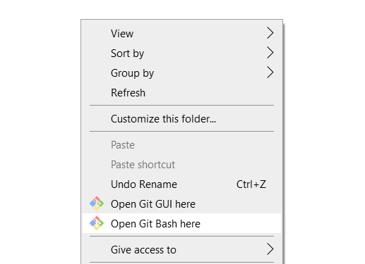

ketua kelompok membuat struktur folder kerja utama
github paa branch main

main
index.php/html | (minimal di github buat ini dulu)
asset
inc
pages
admin
index.php
pelaporan

ketua kelompok membuat sambungan dari git lokal ke github

masuk ke folder kerja
klik kanan lalu "git bash here"
copy koneksi rmote github

pada gitbash pastikan menggunakan user.name dan user.email yang sesuai

GIT clone <paste HTTPS>

buka repo yang baru kita clone dengan text editor masing2

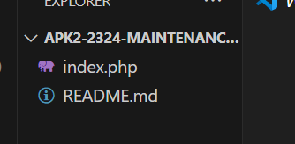
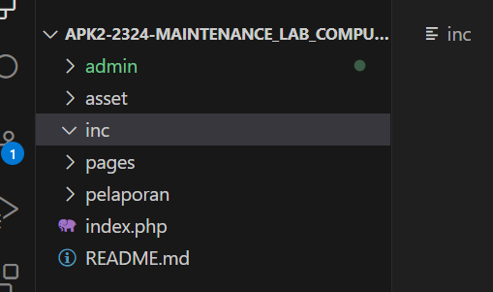

biasakan git status

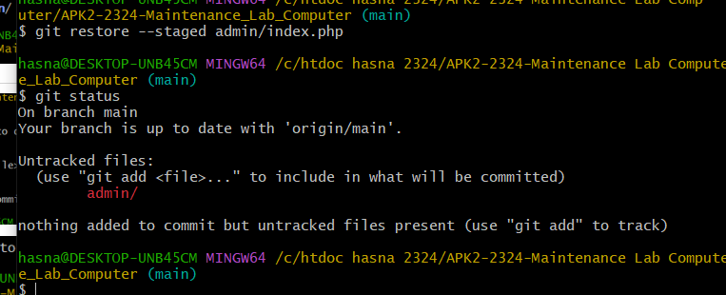

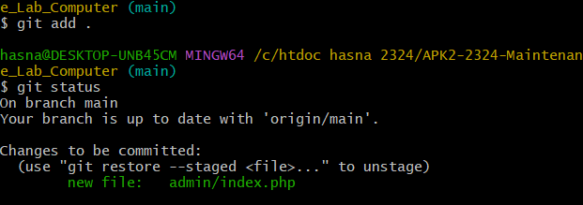

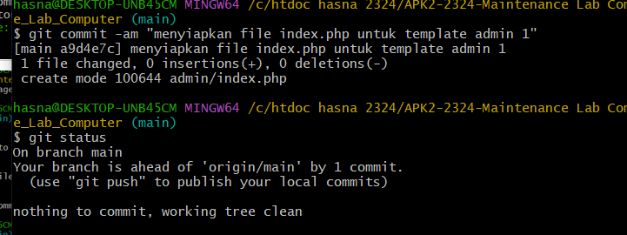

kita cek dulu repo di local dan di github

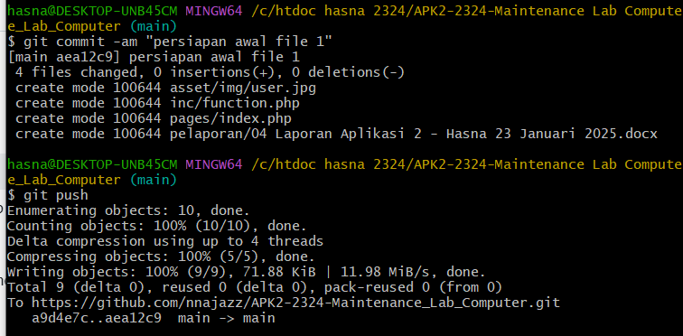

lalu kita collabkan teman teman kita

 |  | nnajazz | programmer
 |  | zallizall | programmer
 |  | Cahyohartono | asisten

Sheet2
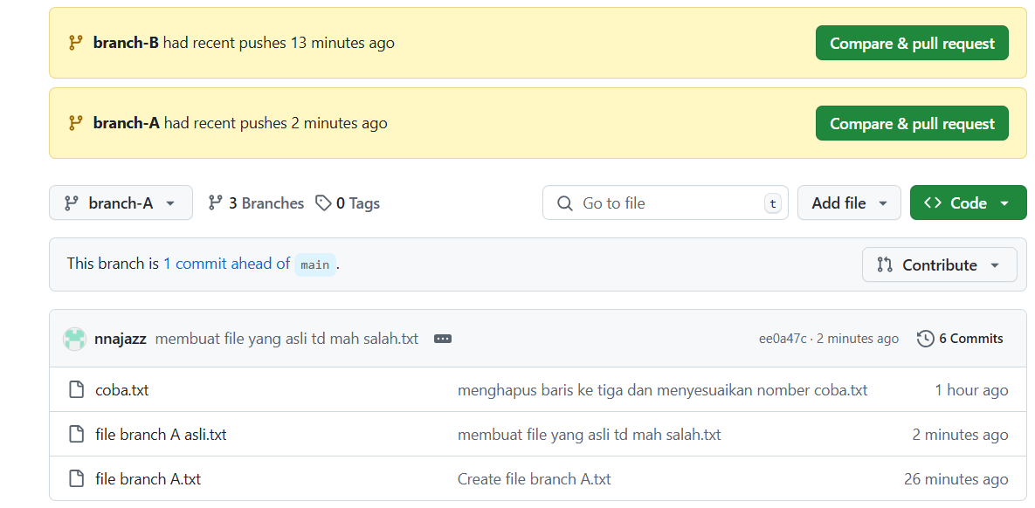
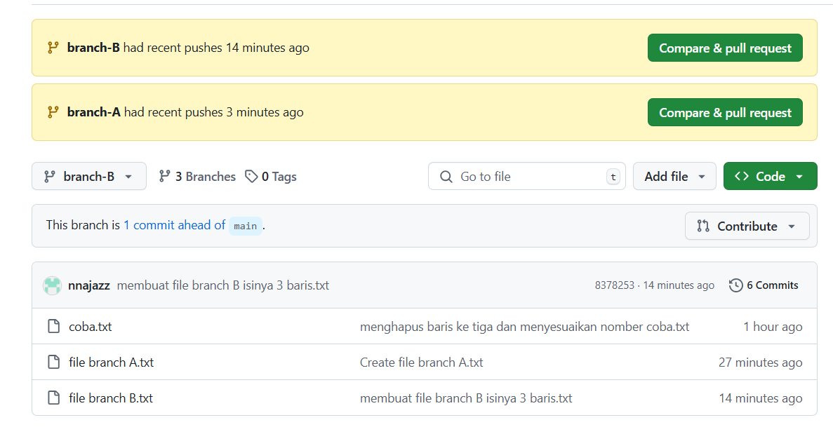
1. MEMBUAT BRANCH
 |  |  |  |  | MAIN
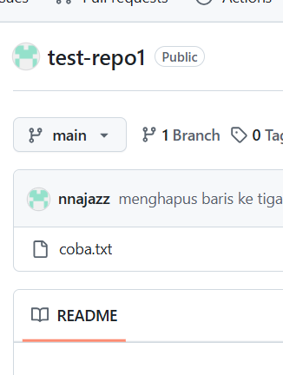

 |  | cabang

menggunakan branch
 | agar kita tidak menganggu branch jalur utama (mais/master)
 | akan membuat fitur baru (memang rencana/eksperimental)
 | mempermudah dalam kolaborasi (pembagian tugas)

PRAKTEK
 | pada main kita sudah punya:
 | coba.txt
 | readme

sekarang kita akan membuat branch baru
 | branch A
 | branch B

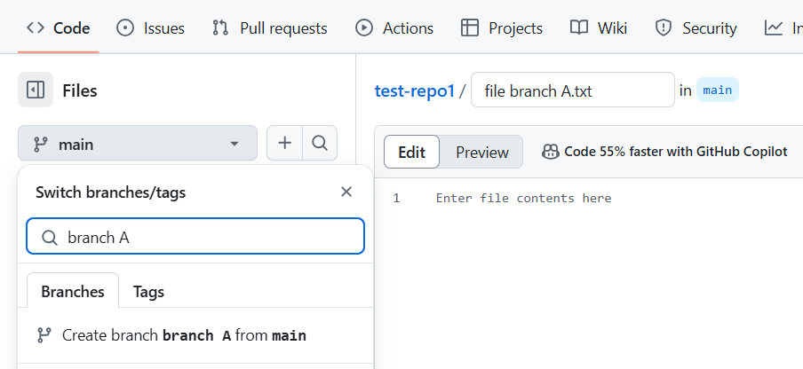
cara membuat branch di github
 | cara ke-1

 |  |  | branch aktif
 |  |  | branch baru

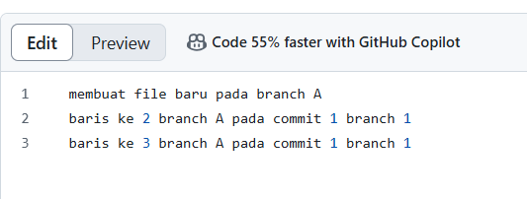

 | cara ke-2
 | buat dulu branch

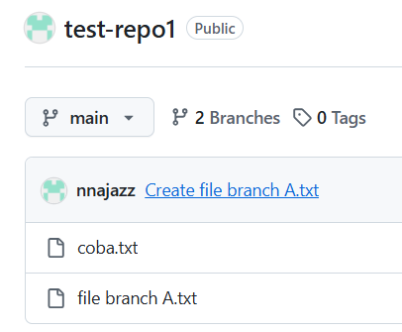
 |  |  | pencet testrepo lalu klik main karna kita bikin branch
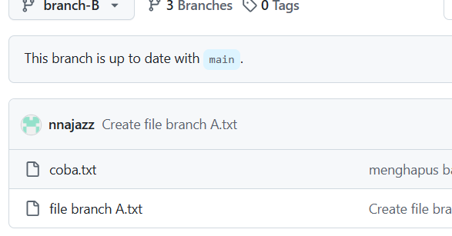
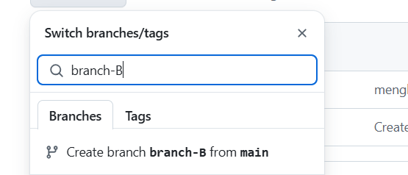

 | buat file baru di branch B
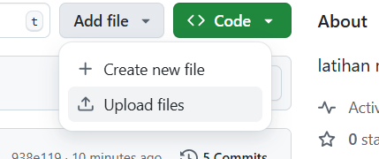
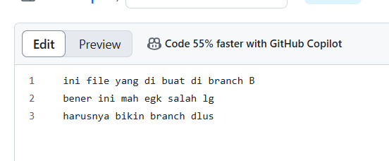
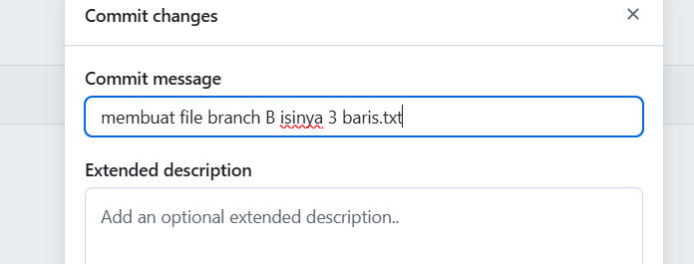
 |  |  |  |  |  |  | karna tadi yg file branch A salah
 |  |  |  |  |  |  | kita buat file branch B yg dilokasi branch-B

 | sekarang kita sudah pindah (switch branch)\
 | tadinya di branch-B pindah ke branch-A
 | maka akan muncul tombol baru |  |  | sementara tombol itu di abaikan dulus, karna waktu tidak cukup dan my otak sudah meledak duar duar duar alias pucink xixiix,,,,,

 | bikin file di branch-A
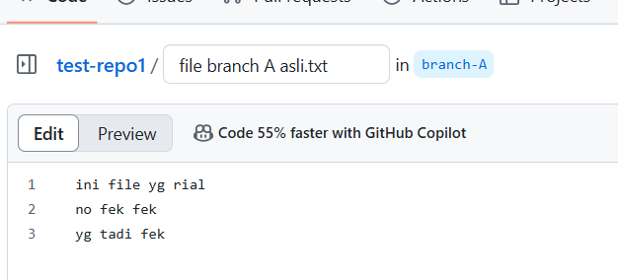
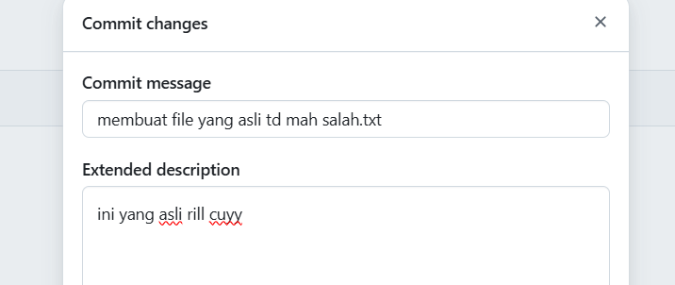

 | ini tampilan main:
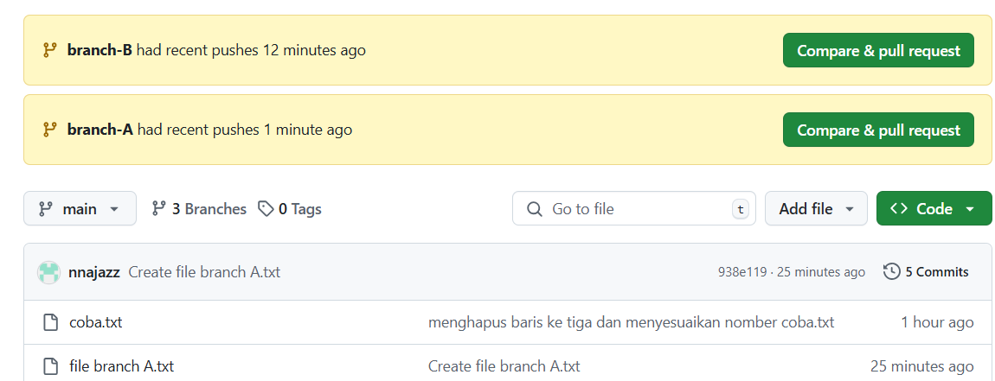

 | ini tampilan branch A: |  |  |  |  | tampilan branch B:

Sheet3
1. JOIN GITHUB

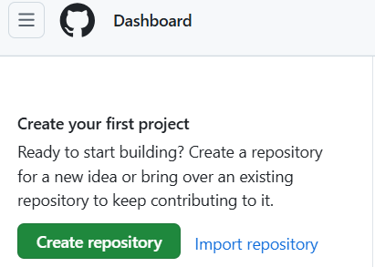
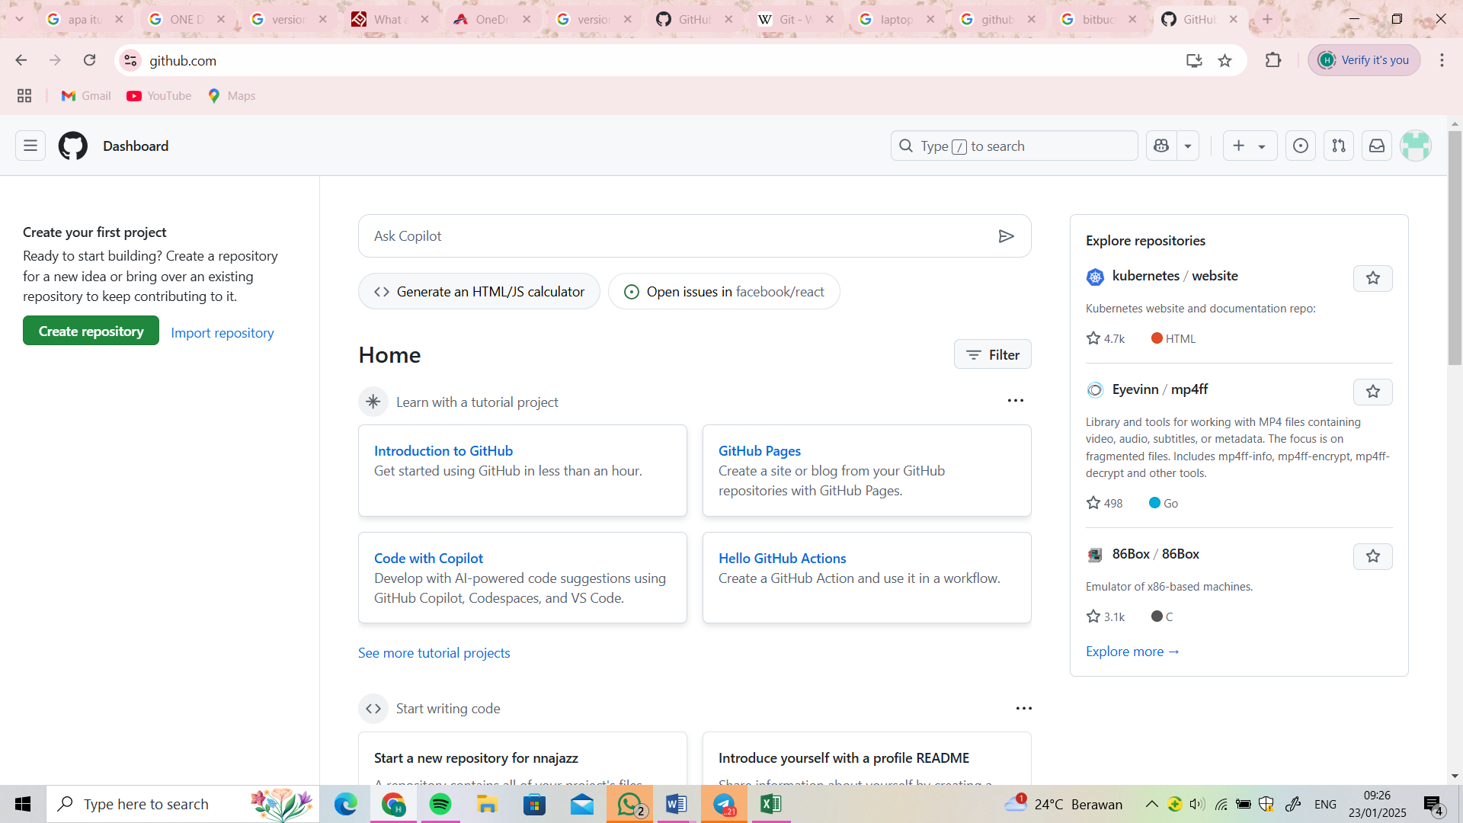

2. BUAT PROJECT |  |  | felisyaus@gmail.com

 | KITA MEMBUAT REPO
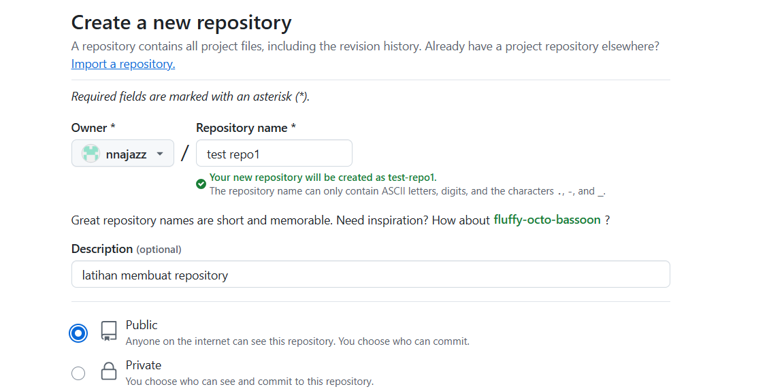

 |  |  |  |  |  |  | branch utama : main

 | Membuat File/folder | ada perubahan ==> Staging area (add), commit
 | merubah
 | nambah

 | 1. MEMBUAT FILE BARU
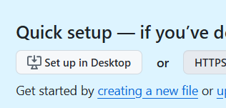
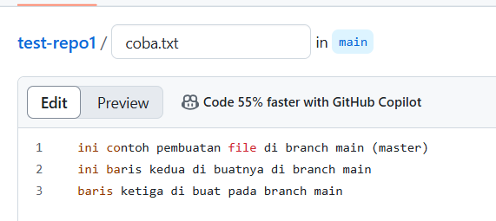

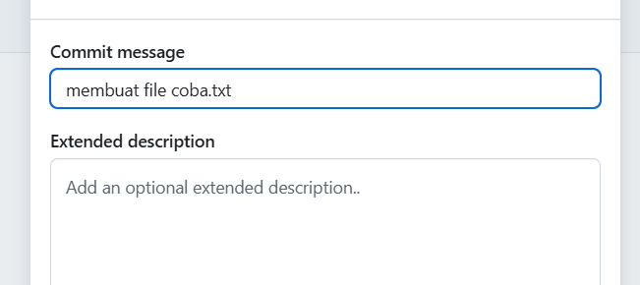

 |  |  |  |  | 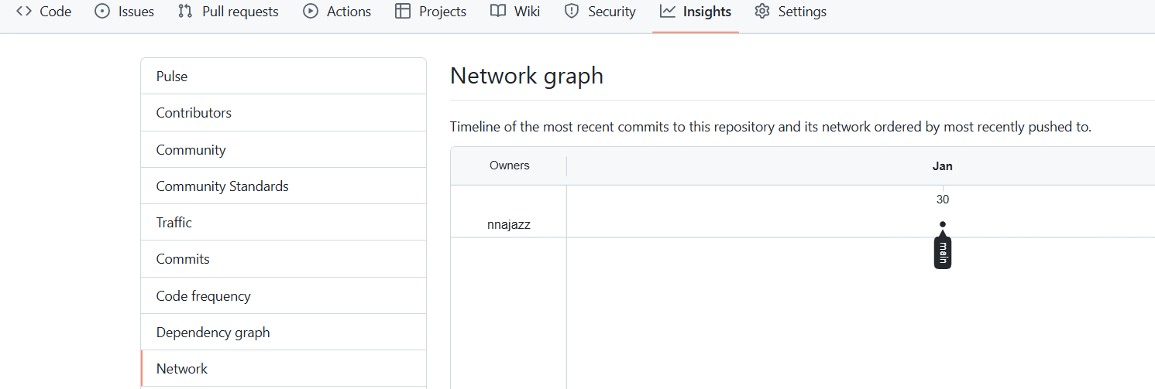

 | 2. MELAKUKAN PERUBAHAN ISI FILE YG SUDAH DI BUAT

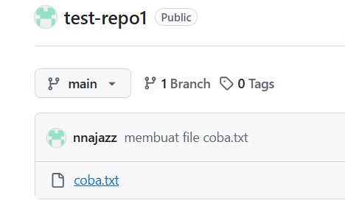
 |  | KLIK TANDA BIRU |  |  |  |  |  | HASILNYA ENIH

 | PENCET ICON GAMBAR UNTUK MENGEDIT

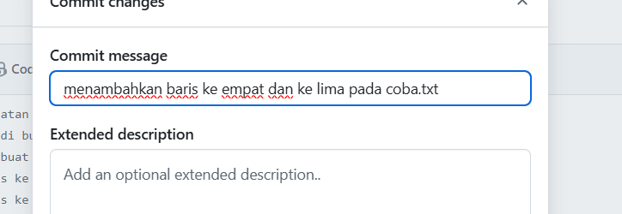
 |  |  |  | akan muncul dua grafik jika sudah di edit

 | COBA NAMBA LAGI (TETAP MASIH

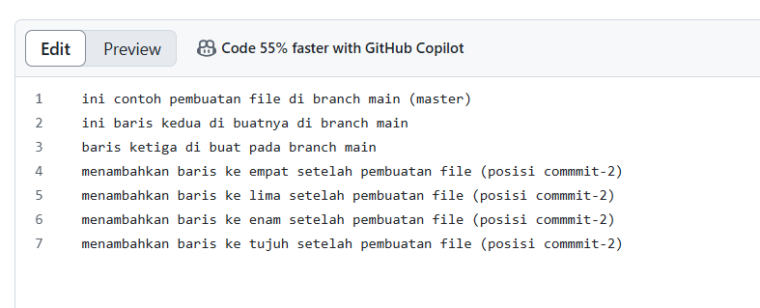
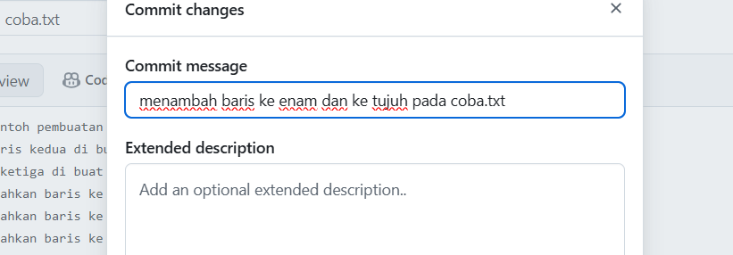

 |  |  |  | muncul tiga grafik

 | mencoba melakukan perubah :
 | menghilangkan satu baris tertentu
 | merubah

 |  |  | perubahan menghapus baris ke 3 dan menyusuaikan nombernya |  |  | kita bisa melihat history kita

